Лист1
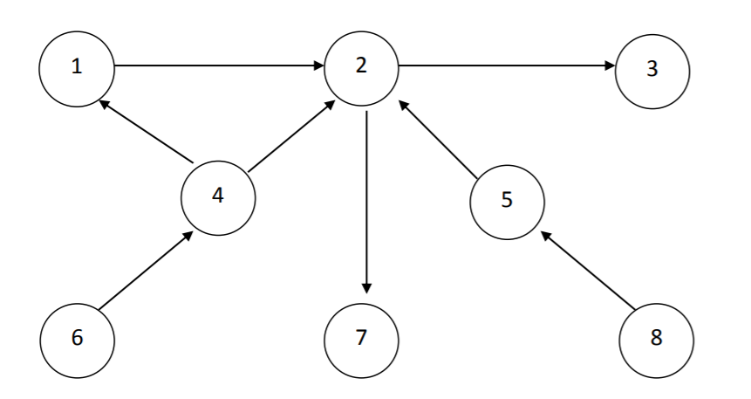
 |  |  | 1 | 2 | 3 | 4 | 5 | 6 | 7 | 8
 |  | 1 | 0 | 1 | 0 | 0 | 0 | 0 | 0 | 0
 |  | 2 | 0 | 0 | 1 | 0 | 0 | 0 | 1 | 0
 |  | 3 | 0 | 0 | 0 | 0 | 0 | 0 | 0 | 0
 | А = | 4 | 1 | 1 | 0 | 0 | 0 | 0 | 0 | 0
 |  | 5 | 0 | 1 | 0 | 0 | 0 | 0 | 0 | 0
 |  | 6 | 0 | 0 | 0 | 1 | 0 | 0 | 0 | 0
 |  | 7 | 0 | 0 | 0 | 0 | 0 | 0 | 0 | 0
 |  | 8 | 0 | 0 | 0 | 0 | 1 | 0 | 0 | 0

 |  |  | 1 | 2 | 3 | 4 | 5 | 6 | 7 | 8
 |  | 1 | 0 | 0 | 1 | 0 | 0 | 0 | 1 | 0
 |  | 2 | 0 | 0 | 0 | 0 | 0 | 0 | 0 | 0
 |  | 3 | 0 | 0 | 0 | 0 | 0 | 0 | 0 | 0
 | А2 = | 4 | 0 | 1 | 1 | 0 | 0 | 0 | 1 | 0
 |  | 5 | 0 | 0 | 1 | 0 | 0 | 0 | 1 | 0
 |  | 6 | 1 | 1 | 0 | 0 | 0 | 0 | 0 | 0
 |  | 7 | 0 | 0 | 0 | 0 | 0 | 0 | 0 | 0
 |  | 8 | 0 | 1 | 0 | 0 | 0 | 0 | 0 | 0

 |  |  | 1 | 2 | 3 | 4 | 5 | 6 | 7 | 8
 |  | 1 | 0 | 0 | 0 | 0 | 0 | 0 | 0 | 0
 |  | 2 | 0 | 0 | 0 | 0 | 0 | 0 | 0 | 0
 |  | 3 | 0 | 0 | 0 | 0 | 0 | 0 | 0 | 0
 | A3 = | 4 | 0 | 0 | 1 | 0 | 0 | 0 | 1 | 0
 |  | 5 | 0 | 0 | 0 | 0 | 0 | 0 | 0 | 0
 |  | 6 | 0 | 1 | 1 | 0 | 0 | 0 | 1 | 0
 |  | 7 | 0 | 0 | 0 | 0 | 0 | 0 | 0 | 0
 |  | 8 | 0 | 0 | 1 | 0 | 0 | 0 | 1 | 0

 |  |  | 1 | 2 | 3 | 4 | 5 | 6 | 7 | 8
 |  | 1 | 0 | 0 | 0 | 0 | 0 | 0 | 0 | 0
 |  | 2 | 0 | 0 | 0 | 0 | 0 | 0 | 0 | 0
 |  | 3 | 0 | 0 | 0 | 0 | 0 | 0 | 0 | 0
 | A4 = | 4 | 0 | 0 | 0 | 0 | 0 | 0 | 0 | 0
 |  | 5 | 0 | 0 | 0 | 0 | 0 | 0 | 0 | 0
 |  | 6 | 0 | 0 | 1 | 0 | 0 | 0 | 1 | 0
 |  | 7 | 0 | 0 | 0 | 0 | 0 | 0 | 0 | 0
 |  | 8 | 0 | 0 | 0 | 0 | 0 | 0 | 0 | 0

 |  |  | 1 | 2 | 3 | 4 | 5 | 6 | 7 | 8
 |  | 1 | 0 | 0 | 0 | 0 | 0 | 0 | 0 | 0
 |  | 2 | 0 | 0 | 0 | 0 | 0 | 0 | 0 | 0
 |  | 3 | 0 | 0 | 0 | 0 | 0 | 0 | 0 | 0
 | A5 = | 4 | 0 | 0 | 0 | 0 | 0 | 0 | 0 | 0
 |  | 5 | 0 | 0 | 0 | 0 | 0 | 0 | 0 | 0
 |  | 6 | 0 | 0 | 0 | 0 | 0 | 0 | 0 | 0
 |  | 7 | 0 | 0 | 0 | 0 | 0 | 0 | 0 | 0
 |  | 8 | 0 | 0 | 0 | 0 | 0 | 0 | 0 | 0

 | Порядок | 4
 | Входы | 6 | 8
 | Выходы | 3 | 7

 | Такты образования
 | Вершина | 6 | 8 | 4 | 5 | 1 | 2 | 3 | 7
 | Такт | 0 | 0 | 1 | 1 | 2 | 3 | 4 | 4

Вершина | Такт | т.г. | т.х.
1 | 2 | 3 | 1 |  |  |  |  |  |  |  | 0 | 1 | 0 | 0 | 0 | 0 | 0 | 0
2 | 3 | 4 | 1 |  |  |  |  |  |  |  | 0 | 0 | 1 | 0 | 0 | 0 | 1 | 0
3 | 4 | 4 | 0 |  |  |  |  |  |  |  | 0 | 0 | 0 | 0 | 0 | 0 | 0 | 0
4 | 1 | 3 | 2 |  |  |  |  |  |  |  | 1 | 1 | 0 | 0 | 0 | 0 | 0 | 0
5 | 1 | 3 | 2 |  |  |  |  |  |  |  | 0 | 1 | 0 | 0 | 0 | 0 | 0 | 0
6 | 0 | 1 | 1 |  |  |  |  |  |  |  | 0 | 0 | 0 | 1 | 0 | 0 | 0 | 0
7 | 4 | 4 | 0 |  |  |  |  |  |  |  | 0 | 0 | 0 | 0 | 0 | 0 | 0 | 0
8 | 0 | 1 | 1 |  |  |  |  |  |  |  | 0 | 0 | 0 | 0 | 1 | 0 | 0 | 0

 |  |  |  |  |  |  |  |  |  |  | 1 | 2 | 3 | 4 | 5 | 6 | 7 | 8
 |  |  |  |  |  |  |  |  |  | 1 | 0 | 1 | 1 | 0 | 0 | 0 | 1 | 0 | 3
 |  |  |  |  |  |  |  |  |  | 2 | 0 | 0 | 1 | 0 | 0 | 0 | 1 | 0 | 2
 |  |  |  |  |  |  |  |  |  | 3 | 0 | 0 | 0 | 0 | 0 | 0 | 0 | 0 | 0
 |  |  |  |  |  |  |  |  |  | 4 | 1 | 2 | 2 | 0 | 0 | 0 | 2 | 0 | 7
 |  |  |  |  |  |  |  |  |  | 5 | 0 | 1 | 1 | 0 | 0 | 0 | 1 | 0 | 3
 |  |  |  |  |  |  |  |  |  | 6 | 1 | 2 | 2 | 1 | 0 | 0 | 2 | 0 | 8
 |  |  |  |  |  |  |  |  |  | 7 | 0 | 0 | 0 | 0 | 0 | 0 | 0 | 0 | 0
 |  |  |  |  |  |  |  |  |  | 8 | 0 | 1 | 1 | 0 | 1 | 0 | 1 | 0 | 4

